Solicitud gráfica
 | Área: | Ciencias Naturales |  |  | Fecha:
 | Grado: | 11
 | Título del tema: | Los hidrocarburos |  |  | ¿Cuaderno de estudio o recurso? | Recurso
 | Editor: | Lyz Marcela Bernal Gómez |  |  | Motor del recurso | F13

 | Código guión o recurso: | CN_11_11_REC270 | ← Para determinar este código, visite la hoja de Ayuda
 |  |  |  |  | ESPECIFICACIÓN DE ARCHIVOS A ENTREGAR
Núm. | Archivo Shutterstock o ruta en web | Imagen para: | Tipo | Ubicación de la imagen en el recurso F13 | Nombre imagen SMALL | Tamaño imagen SMALL | Nombre imagen ZOOM | Tamaño imagen ZOOM | Descripción | Observaciones
IMG01 | 215810779 y 134618861 | Recurso F13 | Ilustración | Doble | CN_11_11_REC270_IMG01n.jpg | 240 x 185 px | CN_11_11_REC270_IMG01a.jpg | 800 x 460 px |  | Incluir textos a cada imagen. Por favor cambiar Acetilene por Acetileno y Oxigen por Oxígeno
IMG02 | Ver descripción y observaciones | Recurso F13 | Ilustración | Simple | CN_11_11_REC270_IMG02n.jpg | 240 x 375 px | CN_11_11_REC270_IMG02a.jpg | 800 x 460 px | 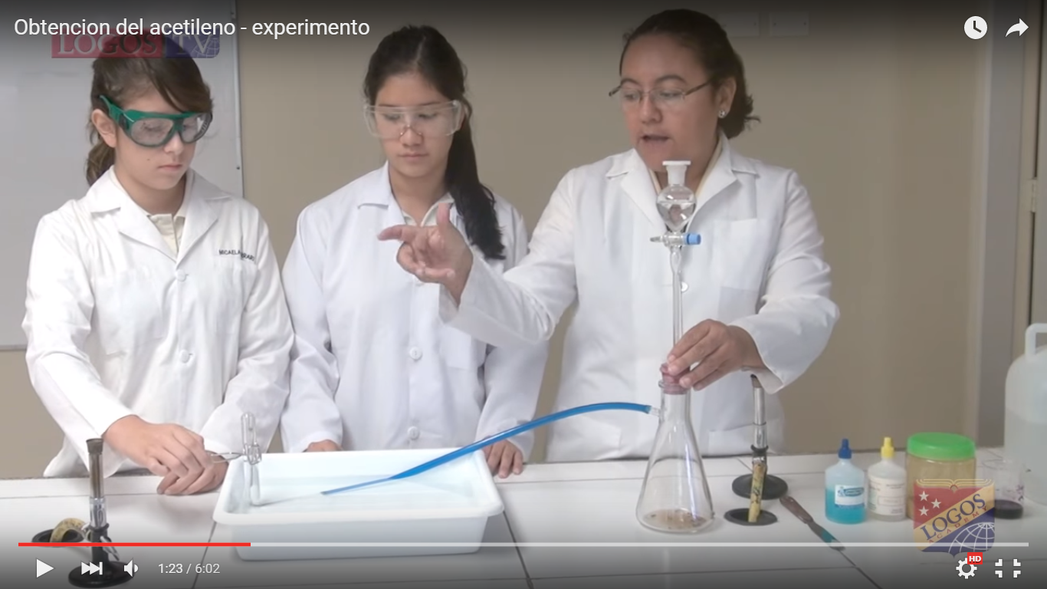 | Por favor realizar ilustración de montaje de laboratorio de acuerdo a la imagen guía. Dejo el enlace del video https://www.youtube.com/watch?v=HT4el_S0y6A

